상품제안서
특대형타포린가방그레이 | 상품코드: S16515

 |  |  |  |  |  | 02-713-8555 | www.synergygift.co.kr
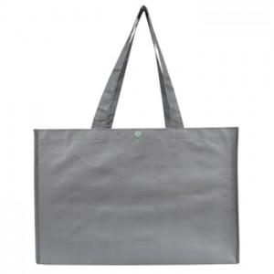 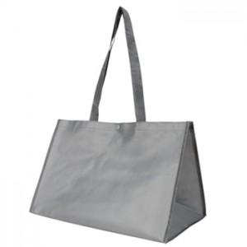

【상세/제작정보】 | 튼튼하고 가성비높은 훌륭한 타포린시장가방입니다. *200개미만은 판미 30,000원이 추가됩니다.

【인쇄/포장옵션】 | 실크 / OPP(비닐)

【공급단가】 | 수량 | 200~ | 1,000~ | 2,000~ | 4,000~
*VAT별도 | 단가 | 3,650원 | 3,510원 | 3,380원 | 3,240원

【상품 URL】 | https://www.synergygift.co.kr:443/src/goods_detail.php?gdno=5207

